Накладная-№3
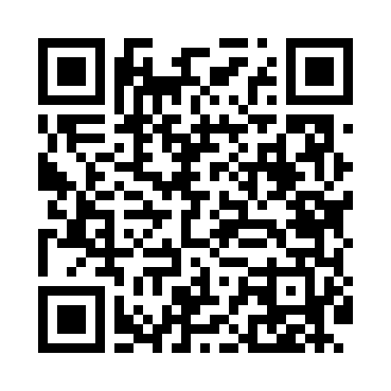
Номер товарно-транспортной накладной: |  |  | Торговый представитель: Amriyev Muhammad
Поставщик: Toshkent falcon fly 2 |  |  | Телефон торгового представителя: +998972880505
Дата отгрузки: 28.12.2025 |  |  | Контрагент: """" Klient
Дата консигнации: |  |  | Адрес:
Доставщик: |  |  | Телефон:
Телефон доставщика:
Время заказа: 28.12.2025 11:53:54
№ | Штрих-код | Название товаров (работ,услуг) | Количество | Количество в кейсе | Цена | Сумма
 |  |  | 7 |  |  | 1041000
1 | 6974479420031 | Швабра для мытья пола 176-835-30 DB-83-163 | 2 | 2 шт. | 20,000 | 40,000
2 | 6972019090010 | Ручной совок с веником для уборки пола 62-180 7 DB-83-94 | 2 | 2 шт. | 90,000 | 180,000
3 | 2011074979640 | Щетка для -уборки дома DB-99-29 | 1 | 1 шт. | 61,000 | 61,000
4 | 6934163000307 | Щетка для уборки дома Чупи узи булса кк DB-99 -30 | 1 | 1 шт. | 140,000 | 140,000
5 | 2013112296627 | Тележка для уборки AF08075 34 L DB-99-27 | 1 | 1 коробка | 620,000 | 620,000
Итого: 1041000

